Hoja1
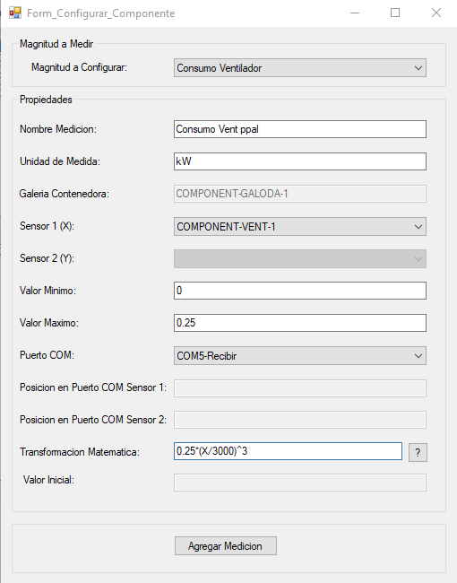
Consumo Ventilador (kW)
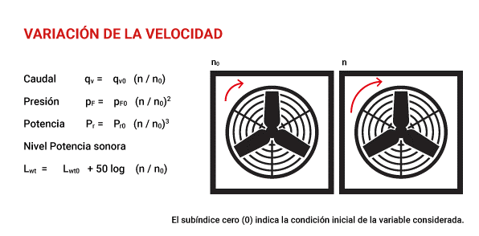
rpm nominales | 3000
Consumo Nominal (kW) | 0.25

Frecuencia (Hz) | rmp | Consumo (kW)
5 | 300 | 0.00025
10 | 600 | 0.002
15 | 900 | 0.00675
20 | 1200 | 0.016
25 | 1500 | 0.03125
30 | 1800 | 0.054
35 | 2100 | 0.08575
40 | 2400 | 0.128
45 | 2700 | 0.18225
50.00 | 3000 | 0.25

 |  |  | Formula | P=P0(n/n0)^3
 |  |  |  | P=0,25*(X/3000)^3
 |  |  |  | 0.25*(X/3000)^3

